ex-590
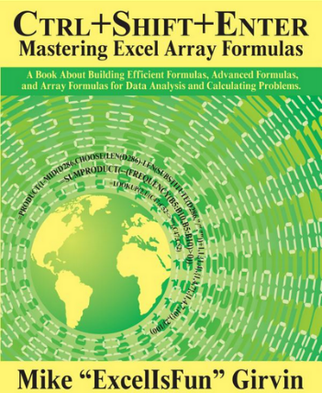
Produkt | Odbiorca | Wartość | Wartość po rabacie
CD-C | Mars | 974 zł
TH-C | Dell | 364 zł
TC-B | Bosch | 770 zł
GR-C | Samsung | 299 zł
KS-C | Mars | 610 zł
RO-B | Dell | 94 zł
SD-C | Bosch | 889 zł
XS-C | Dell | 869 zł
PL-A | Mars | 293 zł |  |  | Rabaty
NE-A | Dell | 538 zł |  |  | Ilościowy | Lojalnościowy | Uznaniowy
CR-C | Bosch | 20 zł |  | Mars | 5% | 3% | 8%
TF-B | Samsung | 299 zł |  | Dell |  | 10%
XA-B | Mars | 610 zł |  | Bosch | 7% | 5%
NE-A | Dell | 94 zł |  | Samsung | 5% |  | 14%

